3.LAYOUT
3. LAYOUT — 메인 + 사용 팝업 전체
DMF0003 MKT Forecast · UI 분석서 v1.2 · 2026-07-03
📖 읽는 법 — 실제 화면 모습입니다. 위쪽 조회조건, 가운데 표(그리드), 팝업의 배치를 눈으로 확인하세요.
① 메인 화면
진입: Demand > Demand Plan > MKT FCST — 조회조건 + 버킷 PIVOT 그리드 (Figma 목업)
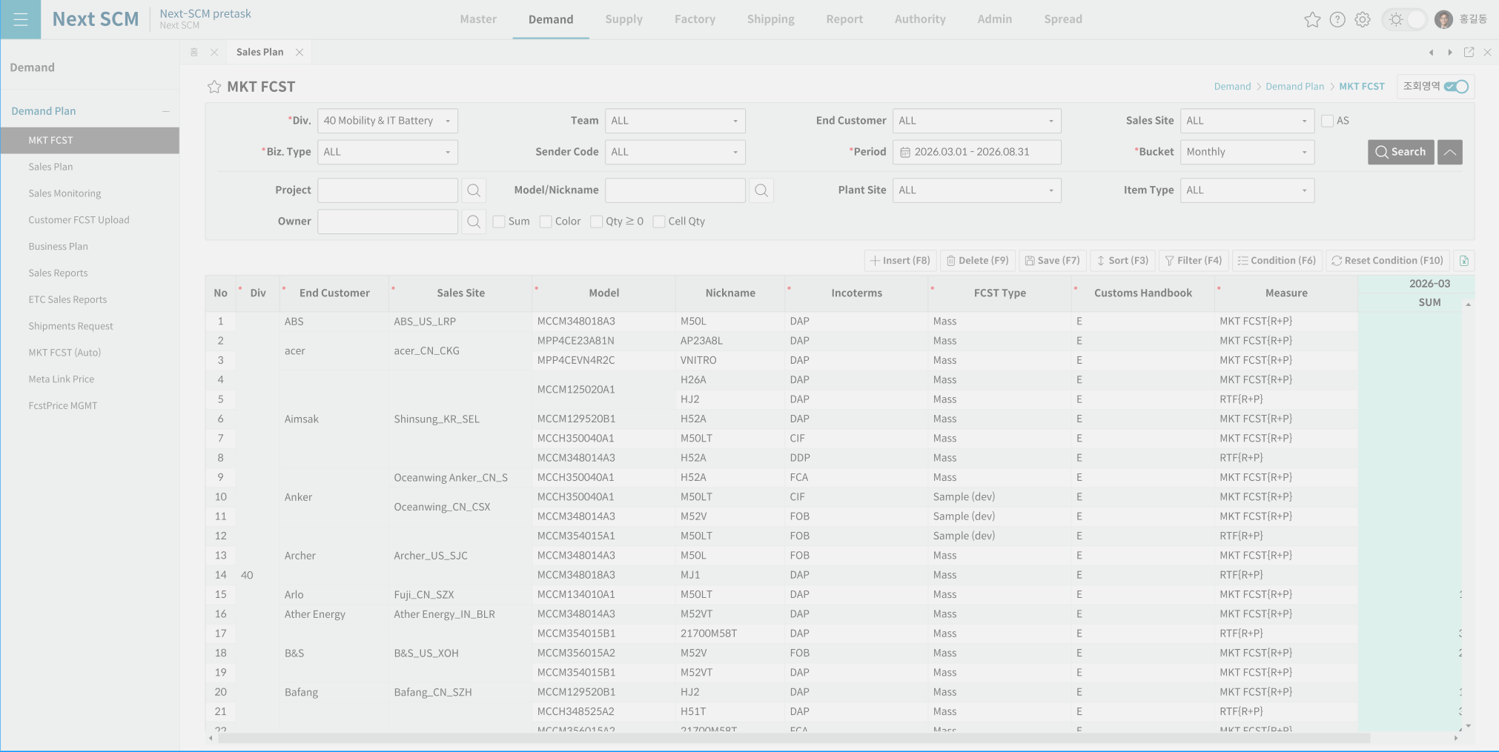

② PR 발행/조회 팝업 (PrModal)
진입: 그리드 BNPIn 행 일자 셀 우클릭 — Request PR(발행)/View PR(조회)/Add History(이력추가) 3모드 공유
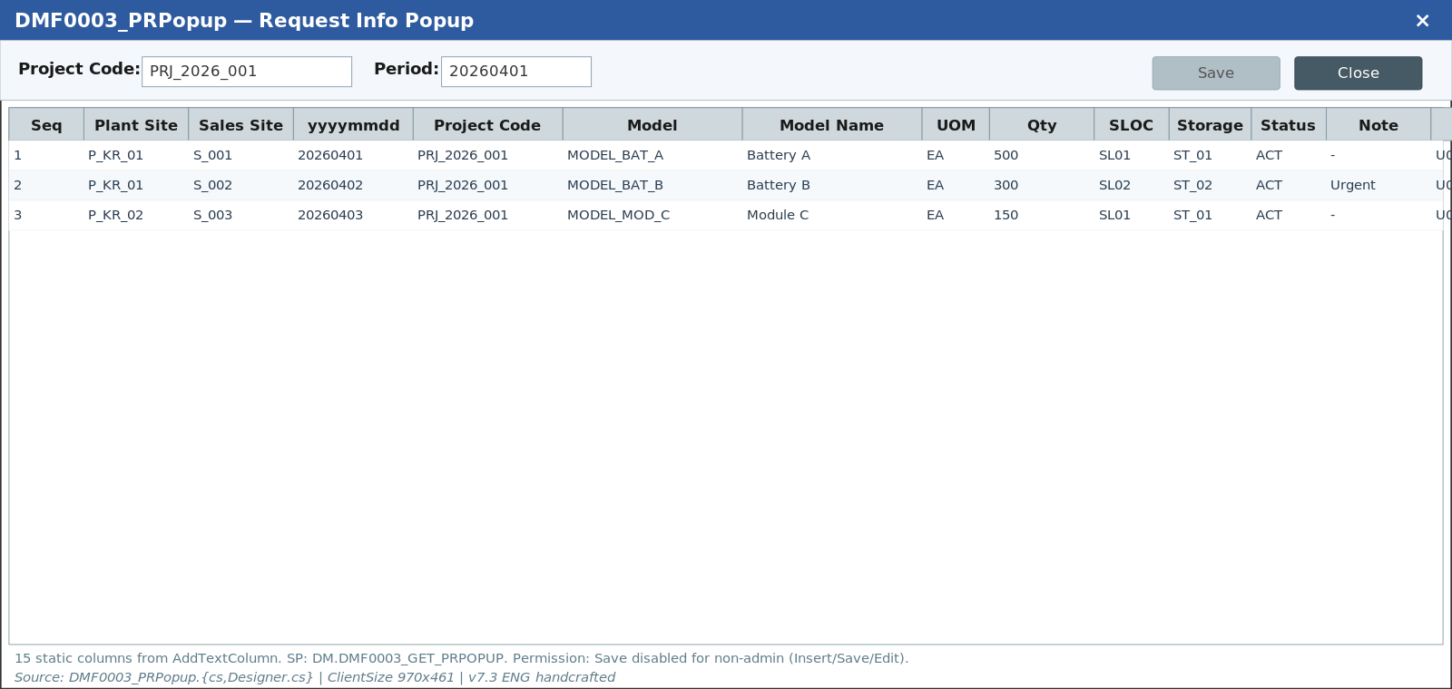

③ PR History 팝업 (PrHistoryModal)
진입: 우클릭 View History — 이력 목록 + 행 클릭 시 PR Header 표시
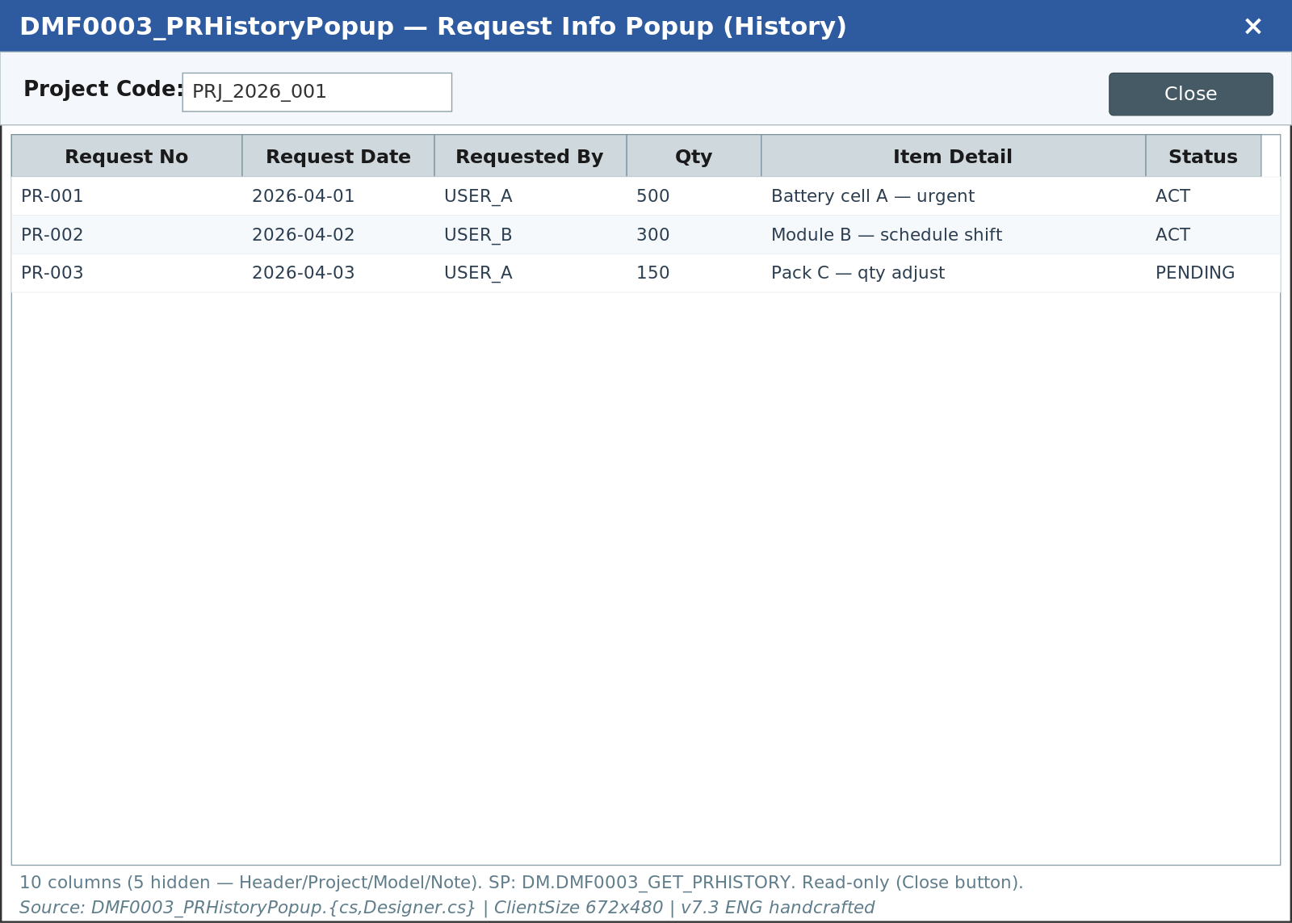

④ Master Chg 팝업 (MasterChgModal)
진입: Master Chg 버튼 — PK 마스터(Incoterms 등) 일괄 변경
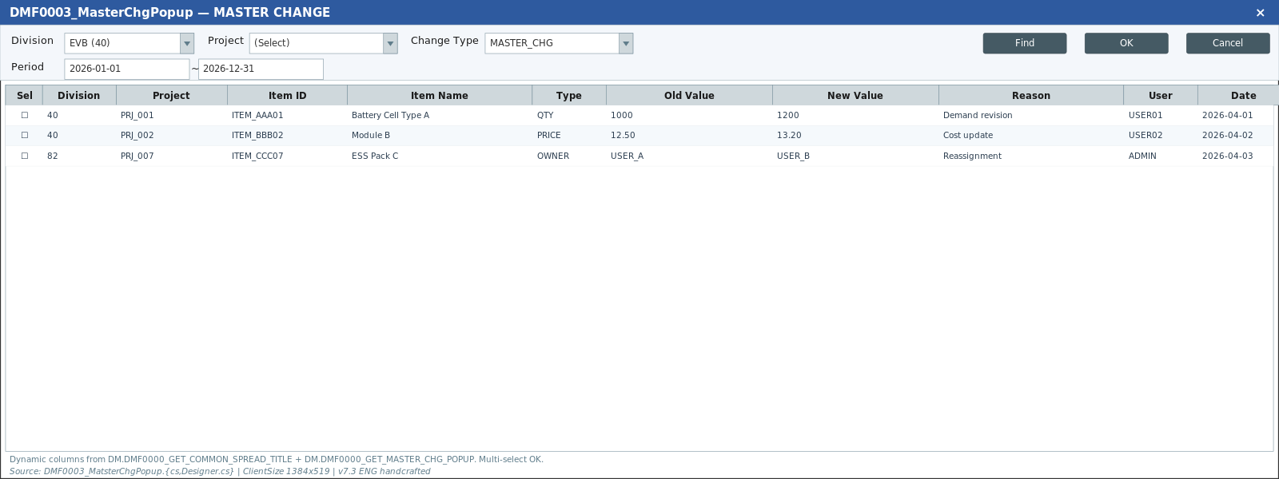

⑤ SSP Sync 비교 팝업 (SspSyncCompareModal)
진입: Div40 데이터 셀 더블클릭 — MKT↔SSP 수량 비교
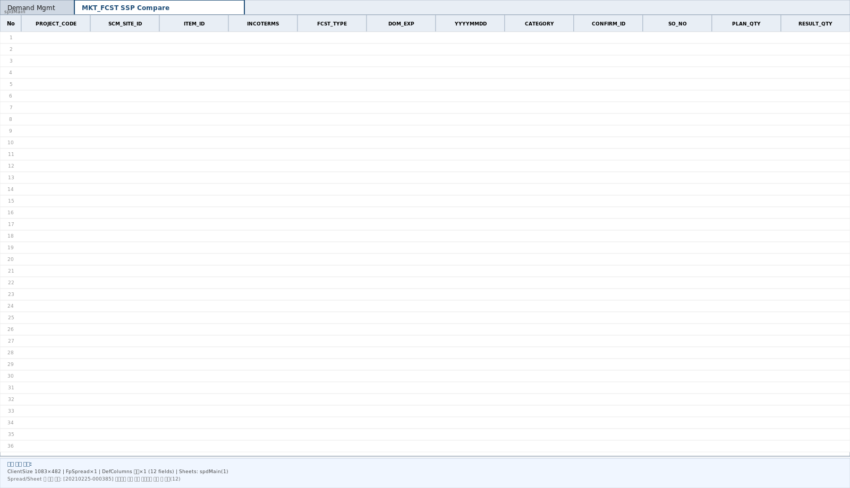

⑥ SSP Sync 결과 경고 팝업 (SspSyncResultModal)
진입: 저장 시 — SSP 동기화 수량 미달 행 경고 목록
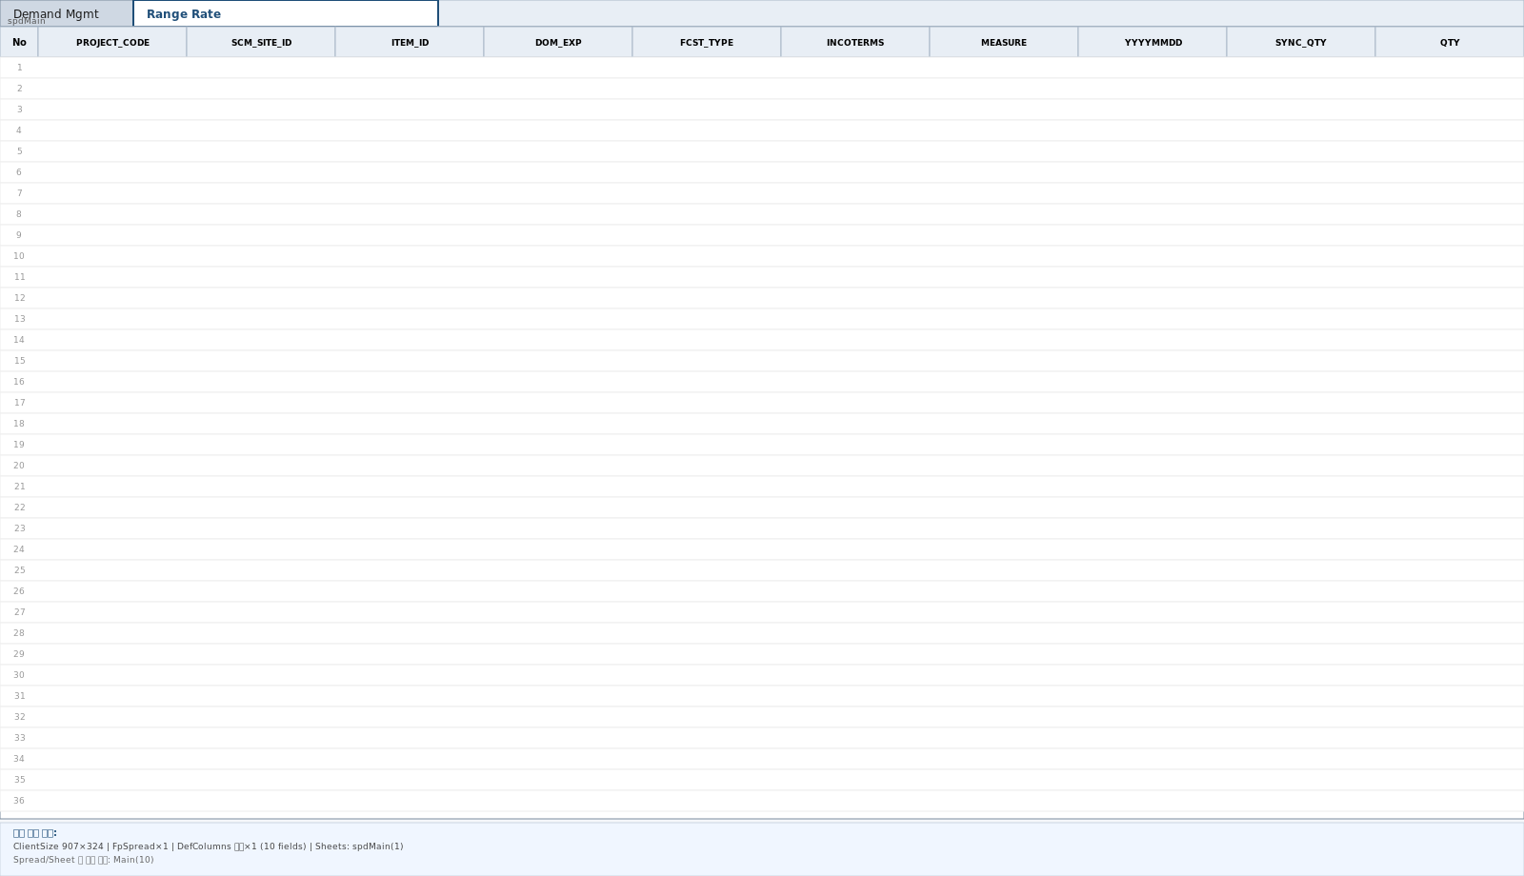

⑦ Project 검색 (공용 ProjectByDivisionModal)
진입: 조회조건 Project 아이콘 — 멀티선택(^) 후 OK (와이어프레임 — 현재 구현 기준)
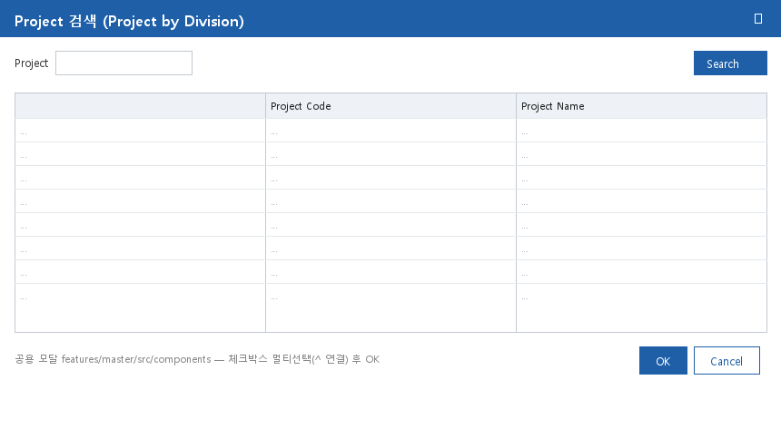

⑧ Model 검색 (공용 ItemByDivisionModal)
진입: 조회조건 Model 아이콘 + Insert 행 Model 셀 아이콘 — 선택 시 Model Name/Nickname 자동입력 (와이어프레임)
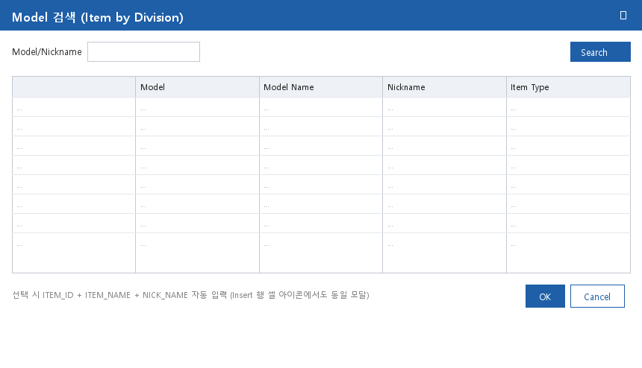

⑨ Owner 검색 (공용 OwnerByDivisionModal)
진입: 조회조건 Owner 아이콘 (와이어프레임)
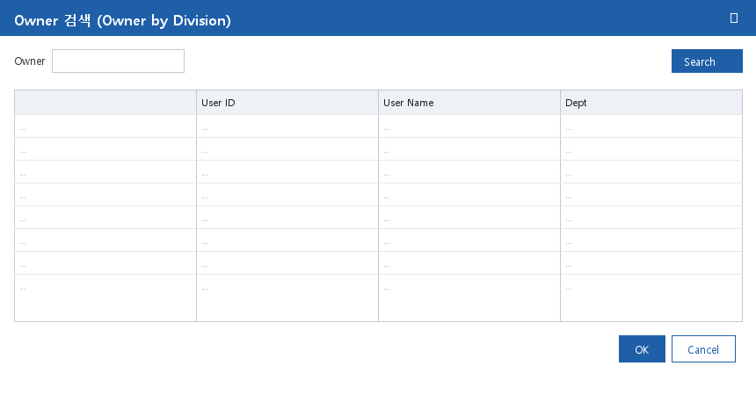

⑩ Column Setting (공용 ColumnSettingModal)
진입: 공통버튼 Column Setup — 사용자별 컬럼 표시/순서 저장 (와이어프레임)
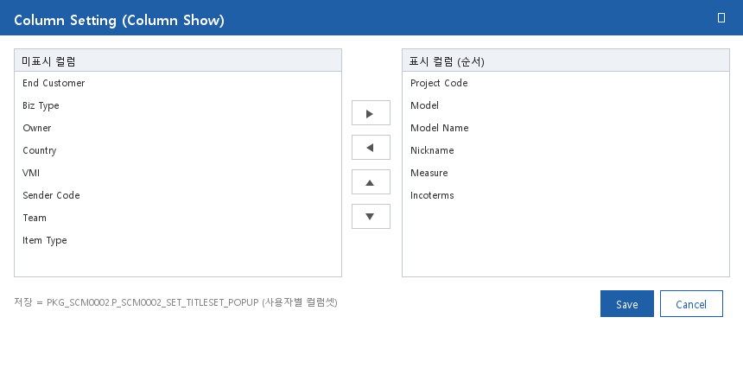

⑪ Measure Select (MeasureSelectModal)
진입: 공통버튼 Measure Select — 사용자별 Measure 표시 선택 (와이어프레임)
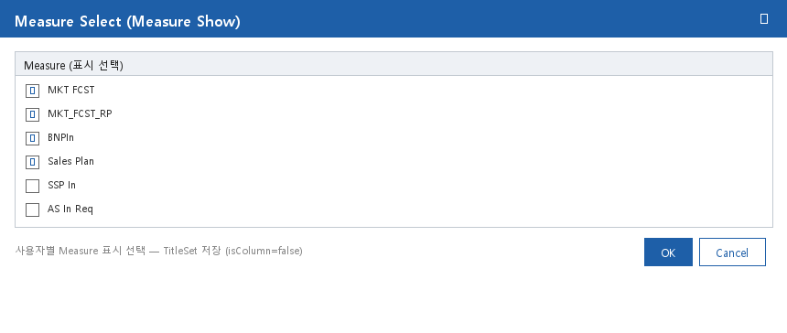

※ PSI / Car / Customer Demand Analysis / Version CutOff 팝업은 AS-IS 별개 변형(DMF0003_1) 전용 — 2026-07-03 제거 결정으로 본 분석서 제외.
※ ①~⑥ = Figma 목업(KOR), ⑦~⑪ = Figma 부재로 현재 구현 기준 와이어프레임 생성분. 실구현 캡쳐 확보 시 교체 가능.

